GESTION DEL CAMBIO
 |  | GESTIÓN DEL CAMBIO |  |  |  | KP-F-SST-30 V.2 AGO-2023

 |  | DOCUMENTO:
PERSONA QUE PROPONE EL CAMBIO: |  | Carlos Vaca |  | PUESTO: | Gerente General
LIDER DEL PROCESO: |  | Carlos Vaca |  | PROCESO: | Gerencia
SECCIÓN 1: DESCRIPCIÓN DEL CAMBIO |  |  |  |  | FECHA: | 2023-04-20
SELECCIONE LA CLASE DE CAMBIO QUE DESEA REALIZAR (MARCAR CON UNA "X")
CAMBIO TEMPORAL |  |  | X | CAMBIO PERMANENTE
CAMBIO TECNICO |  |  |  | CAMBIO ADMINISTRATIVO
CAMBIO EN REQUISITOS LEGALES
DESCRIBA EL CAMBIO A REALIZAR (EN CASO DE SER NECESARIO INCLUYA DOCUMENTOS EN ANEXO):
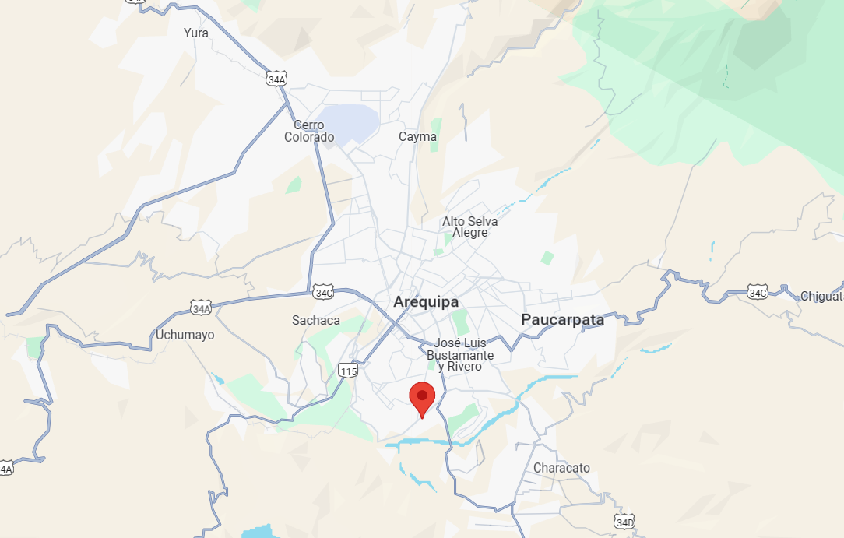 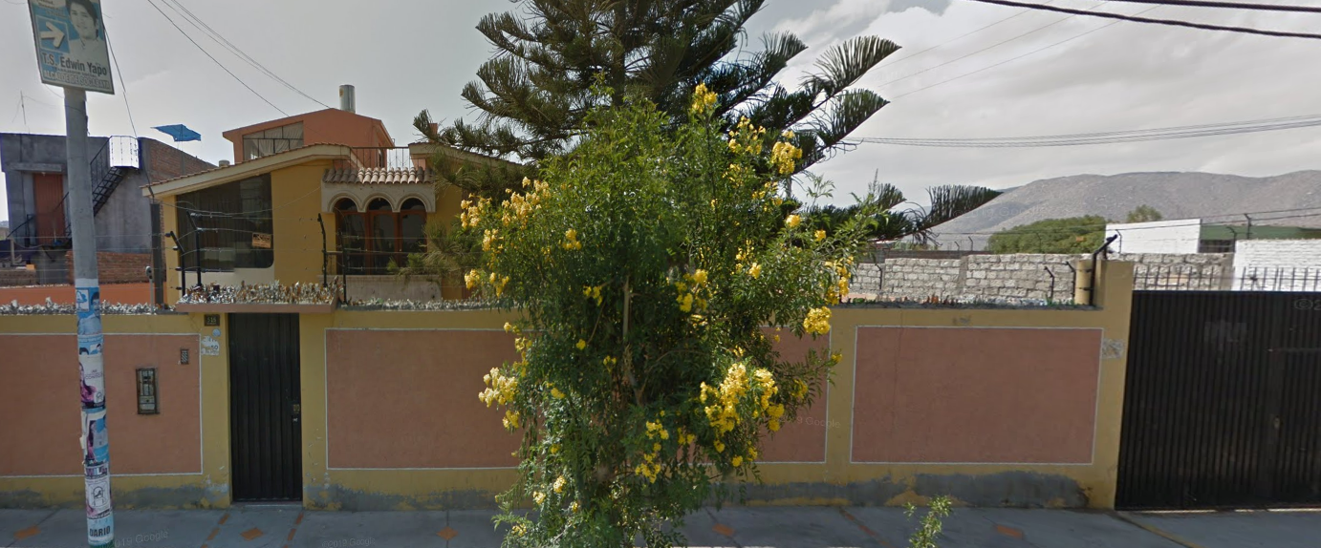 Con el antecedente de las operaciones en el proyecto Aurora, ubicado en el departamento de Cusco y debido a que se empezó a trabajar en el proyecto Iluminadora, operado por Newmont Perú, en el departamento de Arequipa. Kluane Perú ha decidido abrir su sede en la ciudad de Arequipa, en el distrito de Socabaya. Esto con la finalidad de mejorar los tiempos de respuesta logísticos, operativos, administrativos y de emergencia de los proyectos cercanos. La sede servirá como campamento para la pernocta de personal de KP, almacenamiento de aditivos, repuestos, herramientas y equipos. De los cuales, servirá como punto de abastecimiento y distribución para los proyectos de Aurora e Iluminadora.

EL CAMBIO AFECTARA EL DESEMPEÑO DE SST |  | NO | Si la respuesta es "SI" continue realizando este documento
PROCESOS QUE ESTARÍAN INVOLUCRADAS EN EL CAMBIO (MARCAR CON UNA "X")
RECURSOS HUMANOS |  | HSE | OPERACIONES | FINANCIERO Y ADMINISTRATIVO | MANTENIMIENTO | LOGISTICA

TECNOLOGIA DE LA INFORMACIÓN |  | GERENCIA GENERAL | DIRECCION CORPORATIVA | COMITÉ DE SST | OTRO (DEFINA): Taller de soldadura. | OTRO (DEFINA):

Para continuar con las siguientes secciones se debe convocar a reunión a las gerencias y lideres de las áreas involucradas en el cambio que se realizara, para analizar en conjunto los riesgos.
SECCIÓN 2: EVALUACIÓN DE RIESGOS SST&A
PELIGROS SST PODRÍA GENERAR EL CAMBIO (EVALUAR CON EL LIDER HSE ) - Enfoque en los riesgos que se generan con la implementación del cambio.
PELIGRO PARA SST | NUEVO PELIGRO SST | PROBABILIDAD | CONSECUENCIA | RIESGO (VER TABLA DE REFERENCIA) | JERARQUIA DE CONTROLES * = Efectividad | DESCRIPCIÓN
Atentados de orden público | NO | BAJA | GRAVE | TOLERABLE | Ingeniería (***) | Implementación de alarma y cerco eléctrico en las instalaciones

COSTO ESTIMADO PARA IMPLEMENTACIÓN DEL CAMBIO (USD): |  |  | $4,000.00 | TIEMPO ESTIMADO DE IMPLEMENTACIÓN (MESES) |  | 1 mes
SECCIÓN 3 AUTORIZACIÓN DEL CAMBIO
DE A CUERDO AL ANALISIS REALIZADO SE APRUEBA EL CAMBIO: |  |  | SI | APROBADO POR: | GERENCIA GENERAL
SECCIÓN 4: PLANEACIÓN DEL CAMBIO
Responda las siguientes preguntas para tomarlas en cuenta en su planeación
EL CAMBIO QUE SE REALIZARA NECESITARA LA ACTUALIZACIÓN DE ALGÚN DOCUMENTO (PROCEDIMIENTOS O FORMATOS) |  |  | NO | INDIQUE EL CÓDIGO Y NOMBRE DEL DOCUMENTO QUE SE DEBE ACTUALIZAR
EL CAMBIO QUE SE REALIZARA NECESITARA LA CREACIÓN DE UN NUEVO DOCUMENTO (PROCEDIMIENTOS O FORMATOS) |  |  | NO
INDIQUE QUE PUESTOS DE TRABAJO REQUIEREN DE CAPACITACIÓN
PLAN DE TRABAJO DE IMPLEMENTACIÓN DEL CAMBIO |  |  |  | SEGUIMIENTO DE IMPLEMENTACIÓN DEL CAMBIO
ACTIVIDADES A REALIZAR | REPONSABLE | FECHA INICIO | FECHA FIN | ESTATUS | IDENTIFICACIÓN DE DESVIACIONES | CORRECCION DE DESVIACIONES
Elaboración de contrato de arrendamiento por un año | Javier Riveros | 1-Apr-23 | 1-Oct-24 | Cerrado

SECCIÓN 5: IMPLEMENTACIÓN DEL CAMBIO
LIDER DE PROCESO VALIDA LA IMPLEMENTACIÓN EN SU PROCESO (MARCAR CON UNA "X")
RECURSOS HUMANOS |  | HSE | OPERACIONES | FINANCIERO Y ADMINISTRATIVO | MANTENIMIENTO | LOGISTICA
 |  | Implementado |  | Implementado
TECNOLOGIA DE LA INFORMACIÓN |  | GERENCIA GENERAL | DIRECCION CORPORATIVA | COMITÉ DE SST | OTRO (DEFINA): | OTRO (DEFINA):
 |  | Implementado
SE DA POR CERRADA LA GESTIÓN DEL CAMBIO CUANDO TODOS LOS LIDERES DE PROCESO CONFIRMEN LA IMPLEMENTACIÓN DEL CAMBIO |  |  |  |  | FECHA CIERRE
RECUERDE: INFORMAR ESTA GESTIÓN DEL CAMBIO a través de RHOMB en la sección Reporte de Acción de Mejora en el módulo de HSEQ.

TABLA REF
